关系图
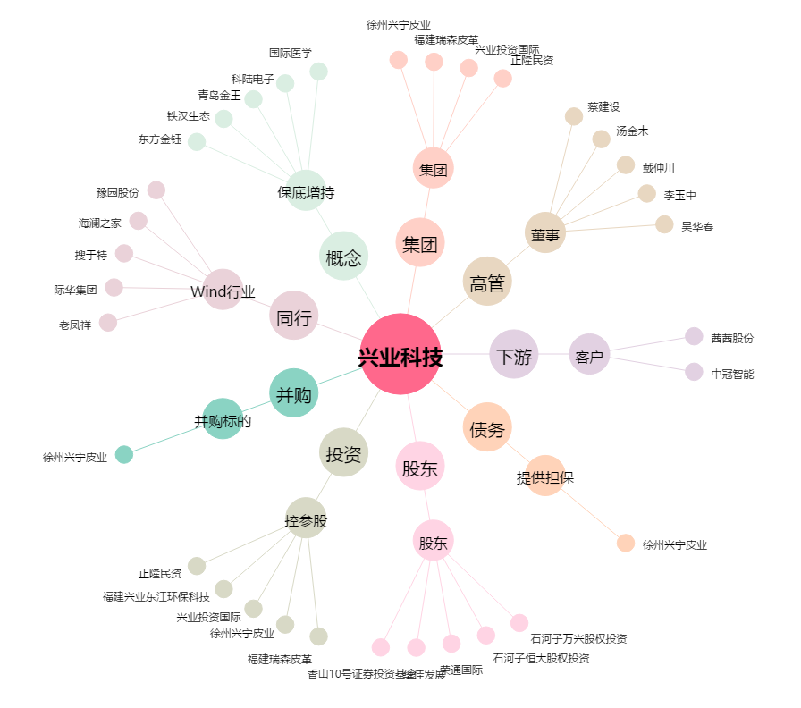
兴业科技[002674.SZ] - 关系概览图

